Sheet1
I – CÁC TRẠNG THÁI CỦA LOCAL GIT
 | * có 3 trạng thái chính của Local Git
 |  | * modified |  |  | : chỉnh sửa
 |  | * staged |  |  | : tập trung
 |  | * committed |  |  | : ủy thác

 | * modified |  |  |  |  |  |  | * staged |  |  | * committed
 | (khu vực chỉnh sửa) |  |  |  |  |  |  | (khu vực tập trung) |  |  | (kho chứa)

 | * Working Directory: là nơi làm việc trực tiếp, chỉnh sửa file hoặc source code, những file hoặc source code này có thể
 | là được tạo lần đầu hoặc là lấy từ Local Repository ( .git directory )
 | * Staging Area: là nơi tập trung các file lại, chuẩn bị ủy thác cho kho chứa quản lý
 | * .git directory: là 1 Repository ( kho chứa ) chứa tất cả những gì được ủy thác quản lý, hoặc có thể là nơi chứa bản
 | clone .git từ Server

II – THIẾT LẬP BAN ĐẦU SAU KHI CÀI ĐẶT GIT
 | 1 – KIỂM TRA PHIÊN BẢN
 |  | sử dụng cmd hoặc Git Bash Here nhập lệnh
 |  |  | git –version

 | 2 – THIẾT LẬP BAN ĐẦU
 |  | GLOBAL
 |  |  | git config --global user.name “Jack Pham” (thiết lập user name)
 |  |  | git config --global user.email jack.pham5290@gmail.com (thiết lập user email)
 |  |  | git config --global core.editor “‘C:\Windows\notepad.exe’ -multiInst -nosession” ( thiết lập core editor )

 |  | CHECKING SETTING LIST
 |  |  | git config --list (view tất cả các config setting)
 |  |  | git config user.name (chỉ xem user name)
 |  |  | git config user.email (chỉ xem user email)
 |  |  | git config core.editor (chỉ xem core editor)

 |  | HELP
 |  |  | git help (gọi hướng dẫn tổng quan các câu lệnh và option)
 |  |  | git [verb] --help (gọi hướng dẫn từng verb riêng biệt)
 |  |  | man git-[verb]

III - KHỞI TẠO LOCAL REPOSITORY
 | 1 - Initializing a Repository
 |  | * Repository là 1 kho chứa, dùng để chứa source code, 1 repository tương ứng với 1 project
 |  | * Các bước để khởi tạo 1 Repository
 |  |  | * sử dụng cmd hoặc Git Bash di chuyển con trỏ đến folder ( hay project ) hoặc chuột phải trong cửa sổ folder
 |  |  | chứa project chọn Git Bash Here
 |  |  | * nhập lệnh khởi tạo 1 file .git để quản lý project
 |  |  |  | git init

 |  | * sau khi khởi tạo thành công, 1 file có tên .git sẽ được tạo ra trong folder ( project ) được chỉ định, file này là 1
 |  | database được GIT dùng để quản lý source code
 |  | * khi khởi tạo Repository thành công, nhánh làm việc hay branch hiện tại sẽ là master branch

 | 2 - Một số lệnh sử dụng trong Repository
 |  | * khi đang trong 1 Repository bất kỳ ( dùng cmd, Git Bash, hay chuột phải ) ta có 1 số lệnh sử dụng thường xuyên
 |  |  | * kiểm tra trạng thái của Repository có file nào chưa được add vào Staging Area, hoặc chưa được commit
 |  |  |  | git status

 |  |  | * add file đã modified vào Staging Area
 |  |  |  | git add TÊN-FILE.ĐUÔI-MỞ-RỘNG

 |  |  | * ủy thác tất cả các file đã vào Staging Area cho GIT quản lý kèm với nội dung ghi chú của phiên commit
 |  |  | hiện tại
 |  |  |  | git commit -m “NỘI DUNG GHI CHÚ”

 |  |  | * xem lại lịch sử các bản ghi commit chi tiết
 |  |  |  | git log

 | 3 - Clone 1 Repository từ Server
 |  | * để sao chép 1 Repository từ Remote Repository về Local Repository, sử dụng cmd, Git Bash, hoặc chuột phải
 |  | trong thư mục chứa bản clone, và nhập lệnh
 |  |  | git clone LINK-CHỨA-REPO-TỪ-SERVER

IV - QUẢN LÝ CÁC BẢN GHI TRONG 1 REPOSITORY
 | check status (kiểm tra trạng thái)
 | tracking new file (đánh dấu file)
 | staging (chuyển sang trạng thái staged)
 | short status (kiểm tra trạng thái đơn giản)
 | .gitignore (tạo file chứa các REGEX phát hiện file không cần được staged)
 | staged & unstaged (trạng thái được đánh dấu và không được đánh dấu)
 | commit (cách thức commit)
 | skipping (bỏ qua trạng thái staged)
 | remove (đổi tên file)
 | move (di chuyển file)

V - VÒNG ĐỜI TRẠNG THÁI CỦA 1 FILE TRONG GIT
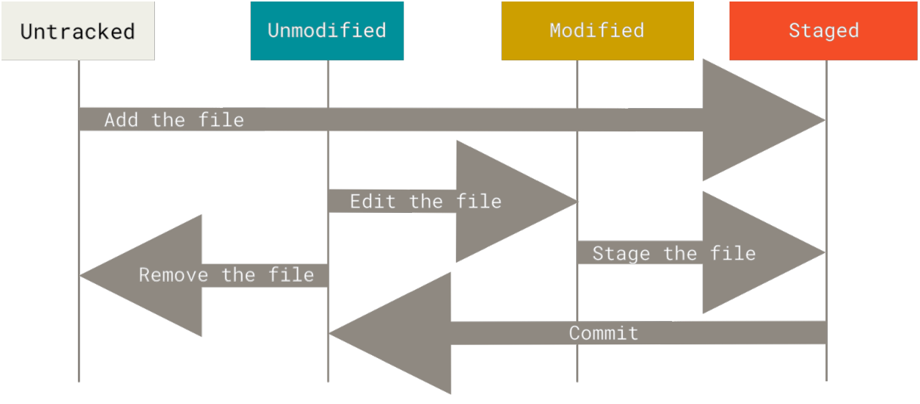

 | * hình trên minh họa sơ lược vòng đời của 1 file trong Repository
 | * untracked: là thời điểm mà file có thể nằm trong Project, nhưng file này chưa được staged (chưa được đánh dấu chờ
 | commit)
 | * staged: là thời điểm file được add vào Staging Area, chuẩn bị commit (ủy thác) cho Git quản lý
 | * unmodified: là thời điểm sau khi file đã được commit cho Git, nó chính thức trở thành 1 file mới ở thời điểm mới, lúc
 | này nó sẽ ở thời điểm chưa chỉnh sửa và được quản lý bởi Git, khác với thời điểm untracked
 | * modified: là thời điểm chỉnh sửa file vì lí do nào đó, file đã được commit, nhưng sau khi commit nó cần chỉnh sửa lại
 | lúc này nó được checkout từ Local Repository về chỉnh sửa, sau khi chỉnh sửa xong nó sẽ được đánh dấu lại và lặp lại
 | đưa vào Staging Area

 | 1 - Checking Status of Repository
 |  | * khi đang trong 1 Repository, ta có 1 số lệnh sau kiểm tra trạng thái của Repository
 |  |  | * kiểm tra chi tiết trạng thái của Repository
 |  |  |  | git status

 |  |  | * kiểm tra trạng thái của Repository dạng đơn giản ngắn
 |  |  |  | git status -s
 |  |  |  | git status --short

 | 2 - Tracking new file
 |  | * add file vào Staging Area chuẩn bị commit cho Git quản lý
 |  |  | * add từng file
 |  |  |  | git add [TÊN-FILE].[ĐUÔI-MỞ-RỘNG]

 |  |  | * add tất cả các file chưa được add, trừ những file thuộc diện ignore (bỏ qua)
 |  |  |  | git add --all
 |  |  |  | git add -A

 | 3 - .gitignore file
 |  | * file .gitignore chứa các quy tắc, mà Git dựa vào đây để quyết định bỏ qua, không quan tâm những file trong
 |  | project trùng khớp với những quy tắc trong file .gitignore
 |  | * có 2 cách có được file .gitignore
 |  |  | * clone 1 file .gitignore từ https://github.com/github/gitignore
 |  |  | * custom 1 file .gitignore

 |  | * các bước tùy chỉnh tạo 1 file .gitignore
 |  |  | * trong project chứa file .git, chuột phải Git Bash Here, hoặc dùng cmd di chuyển đến project, nhập lệnh tạo
 |  |  | file
 |  |  |  | touch .gitignore
 |  |  | * tiến hành modified file .gitignore bằng editor
 |  |  | * add file .gitignore vào Staging Area
 |  |  |  | git add .gitignore
 |  |  | * commit cho Git quản lý file .gitignore
 |  |  |  | git commit .gitignore -m “nội dung ghi chú lần commit này”

 |  | * nếu có 1 file nào đó trùng khớp quy tắc của .gitignore, nhưng ta vẫn muốn nó được add vào Staging Area
 |  | và commit bình thường, trong khi đó .gitignore vẫn hoạt động bình thường đối với những file khác
 |  |  | * add file cần đưa vào Staging Area dù trùng khớp .gitignore
 |  |  |  | git add [đường dẫn ...]/[tên file].[đuôi mở rộng] -f

 |  |  | * lệnh phía trên đã thay đổi quy tắc của .gitignore, làm thay đổi trạng thái của .gitignore, ta tiến hành add lại
 |  |  | .gitignore vào Staging Area
 |  |  |  | git add .gitignore

 |  |  | * sau khi add tiến hành commit để lưu lại tiến trình
 |  |  |  | git commit -m “nội dung tin nhắn”

 |  | * các mẫu REGEX thiết lập quy tắc cho file .gitignore
 |  |  | # |  | : thông tin phía sau dấu # là comment, không tính là quy tắc
 |  |  | [ ] |  | : thông tin bên trong cặp ngoặc [ ] là tập hợp những trường hợp có thể được chọn làm quy tắc
 |  |  |  |  |  | [Bb] : nghĩa là B hoặc b
 |  |  | /folder |  | : dấu / đánh dấu bắt đầu thư mục
 |  |  | folder/ |  | : dấu / đánh dấu kết thúc thư mục
 |  |  |  |  |  | [Bb]in/ : nghĩa là thư mục Bin hoặc bin
 |  |  | * |  | : ký tự bất kỳ, hay chuỗi bất kỳ
 |  |  |  |  |  | **/[Bb]in/* : trước và sau có thể là bất kỳ, chỉ trừ thư mục Bin hoặc bin nằm trong đường dẫn
 |  |  |  |  |  | sẽ bị bỏ qua
 |  |  | !**/folder1/folder2 |  |  |  | : trong folder1 sẽ bị bỏ qua không được đưa vào Staging Area trừ folder2

 | 4 - view staged & unstaged
 |  | * kiểm tra các file trong Staging Area có gì thay đổi hay không
 |  |  | git diff

 |  | * chỉ xem file nào đã được đưa vào Staging Area
 |  |  | git diff --staged

 |  | * xóa bỏ sự quản lý của .git directory đối với 1 file nào đó (

 |  |  | git rm --cached [tên file].[mở rộng]

 | 5 - commit (ủy thác)
 |  | * commit là việc ủy thác những file đã được staged đang nằm trong Staging Area cho Git quản lý
 |  | * sau khi tạo mới hoặc modified (chỉnh sửa) 1 file, sau đó add vào Staging Area ( == chọn file ), cuối cùng commit
 |  | (tương tự như save lại quá trình làm việc)
 |  |  | * commit riêng rẽ từng file
 |  |  |  | git commit -m “nội dung ghi chú commit hiện tại”

 |  |  | * commit nhiều file đã được staged và đang chờ commit
 |  |  |  | git commit -a -m “nội dung ghi chú commit hiện tại”

 | 6 - Remove
 |  | * remove trường hợp 1 không phải là xóa file mà là xóa trạng thái staged của 1 file về trạng thái unstaged, tức là
 |  | chỉ xóa con trỏ đến file đó trong Staging Area, còn file thực ra vẫn còn tồn tại trên ổ đĩa (trong thư mục của project)
 |  |  | git rm --cached [tên file].[mở rộng] |  |  |  |  |  |  | : lệnh này chỉ định 1 file sẽ không được quản lý bởi Git nữa

 |  | * remove trường hợp 2 là xóa các file trong 1 thư mục, và các file này sẽ bị xóa mất khỏi project, khỏi cả ổ cứng
 |  |  | git rm [thư mục]/\*.[mở rộng] |  |  |  |  |  | : lệnh này sẽ xóa khỏi ổ cứng tất cả các file trong thư mục được chỉ
 |  |  |  |  |  |  |  |  | định với đuôi mở rộng được chỉ định

 | 7 - Move
 |  | * move ở đây thực ra không phải là di chuyển file từ thư mục này sang thư mục khác, mà là 1 file được chỉ định sẽ
 |  | sao chép toàn bộ nội dung sang 1 file mới, và vẫn nằm trong thư mục hiện tại
 |  |  | git mv [tên file cũ].[mở rộng] [tên file mới].[mở rộng]

VI - CHECK COMMIT HISTORY
 | * lệnh xem lịch sử commit tổng quan
 |  | git log

 | * lệnh xem lịch sử commit kèm theo đó phân biệt rõ giữa các bản commit với nhau
 |  | git log -p
 |  | git log --patch

 | * lệnh xem lịch sử commit kèm theo đó phân biệt rõ giữa các bản commit với nhau, đồng thời giới hạn các bản commit
 | được hiển thị (VD: -2 tương đương chỉ giới hạn tối đa 2 bản commit được hiển thị)
 |  | git log -p -2

 | * lệnh xem lịch sử commit, nhưng với option show ra những thông số thống kê trong các phiên commit gồm: author,
 | date, message, file list, số file thay đổi trạng thái, số file thêm mới, số file bị xóa
 |  | git log --stat

 | * lệnh xem lịch sử commit với option --pretty, là 1 option thay đổi hiển thị của log theo tùy chỉnh so với mặc định của
 | hệ thống, một vài giá trị option đi kèm với --pretty: oneline, short, full, fuller, format
 |  | git log --pretty=oneline (xuất log nhưng dạng chỉ 1 dòng gồm commit id và message)
 |  | git log --pretty=short (thêm thông tin author)
 |  | git log --pretty=full (thêm thông tin người commit)
 |  | git log --pretty=fuller (thêm thông tin Author Date và Commit Date)

 | * lệnh xem lịch sử commit với option --pretty kèm với option format
 |  | git log --pretty=format:"%h - %an, %ar : %s"

 |  | * danh sách các đối số định dạng của format
 |  |  | %H | : commit Hash (mã Hash của phiên commit - commit ID)
 |  |  | %h | : abbreviate commit hash (mã hash ngắn gọn)
 |  |  | %T | : Tree hash (mã hash cây)
 |  |  | %t | : abbreviate tree hash (mã hash cây ngắn gọn)
 |  |  | %P | : Parent Hash (mã Hash cha)
 |  |  | %p | : abbreviate parent hash (mã hash cha ngắn gọn)
 |  |  | %an | : author name
 |  |  | %ae | : author email
 |  |  | %ad | : author date (format respects the --date=option)
 |  |  | %ar | : author date, relative
 |  |  | %cn | : Committer name
 |  |  | %ce | : Committer email
 |  |  | %cd | : Committer date
 |  |  | %cr | : Committer date, relative
 |  |  | %s | : subject

 | * những option phổ biến thường đi kèm với git log
 |  | -p |  |  | : hiển thị bản sơ lược tất cả các thông tin của mỗi commit
 |  | --stat |  |  | : hiển thị thống kê chi tiết những file được chỉnh sửa của mỗi commit, message, changed/insertion/deletion statictis line
 |  | --shortstat |  |  | : chỉ hiển thị dòng thông tin thống kê file thay đổi, thêm mới, bị xóa
 |  | --name-only |  |  | : chỉ hiển thị giới thiệu author, date, message, danh sách các file của mỗi commit
 |  | --name-status |  |  | : tương tự như --name-only, chỉ khác là xuất ra thông tinh danh sách các file bị ảnh hưởng bởi việc thêm/sửa/xóa
 |  | --abbrev-commit |  |  | : hiển thị commit ID ngắn gọn, author, date, message
 |  | --relative-date |  |  | : hiển thị commit ID, author, chỉ thông tin liên quan đến date (“3 days ago”..), message
 |  | --graph |  |  | : hiển thị đồ họa dựa trên ASCII của lịch sử của branch & merge bên trái thông tin xuất ra của log
 |  | --pretty |  |  | : hiển thị commit theo định dạng được chuyển đổi, các giá trị của option này bao gồm: oneline, short, full, fuller, format
 |  | --online |  |  | : viết ngắn gọn của --pretty=oneline --abbrev-commit

 | * giới hạn xuất của log
 |  | -n |  |  |  | : hiển thị n commit cuối cùng
 |  | --since or --after |  |  |  | : hiển thị commit sau giá trị ngày chỉ định trong cặp nháy đôi
 |  | --until or before |  |  |  | : hiển thị commit trước giá trị ngày chỉ định trong cặp nháy đôi
 |  | --author |  |  |  | : chỉ hiển thị commit của giá trị author được chỉ định
 |  | --committer |  |  |  | : chỉ hiển thị commit của giá trị committer được chỉ định
 |  | --grep |  |  |  | : chỉ hiển thị commit có message khớp với chuỗi được chỉ định
 |  | -S |  |  |  | : chỉ hiển thị commit adding hoặc removing khớp với chuỗi được chỉ định

 |  | git log --pretty="%h - %s" --author='Junio C Hamano' --since="2008-10-01" \--before="2008-11-01" --no-merges -- t/
 |  | git log -S chuỗi-chỉ-định

VII - UNDOING THINGS - HỦY BỎ SỰ THAY ĐỔI TRONG THƯ MỤC LÀM VIỆC
 | 1 - Amend Last Commit - Sửa phiên commit cuối
 |  | * amend ở đây tức là thực hiện lại commit của lần cuối cùng, vì 1 số lí do như bỏ sót 1 số file, hay muốn thay đổi
 |  | message, nhưng không muốn tạo ra 1 commit mới
 |  | * để thay đổi message sau khi đã commit, thực hiện lệnh sau ngay lặp tức sau khi đã commit
 |  |  | git commit --amend (lệnh này k thay đổi snapshot, chỉ có core editor được bật lên để thay đổi message)

 |  | * để commit thêm 1 file vào .git directory, sau khi commit, tiến hành add file vào Staging Area, sau đó nhập lệnh
 |  |  | git commit -m “commit 1”
 |  |  | git add [forgotten_file].[mở_rộng]
 |  |  | git commit --amend (lần này thay đổi snapshot, đồng thời core editor cũng tự động bật lên ghi đè message)

 |  | * option --amend không quan tâm commit trước đó là khi nào, chỉ cần là commit cuối cùng trong commit log
 |  | * option --amend chỉ thực hiện thay đổi nội dung message, hoặc thêm file bỏ sót vào commit trước đó, nó không
 |  | thay đổi những thông tin khác của commit trước đó

 | 2 - Unstaged 1 Staged File
 |  | * nếu file đã được add vào Staging Area, tức là nó ở trạng thái staged (đã đánh dấu chờ commit)
 |  | * để thực hiện bỏ đánh dấu (bỏ trạng thái staged) của 1 file trong Staging Area về trạng thái Modified ta thực hiện
 |  | lệnh:
 |  |  | git reset HEAD [file_bỏ_staged].[mở_rộng]
 |  |  | git restore --staged [file_bỏ_staged].[mở_rộng]
 |  | * lệnh reset dùng khi ta chưa muốn commit 1 file nào đó trong Staging Area

 | 3 - Unmodified 1 Modified File - REVERT
 |  | * trong Working directory (khu vực làm việc trực tiếp với file), sau khi thao tác với file xong, ta save lại và close
 |  | file, nếu ta muốn revert lại bản làm việc trước khi save thì không thể, nhưng nếu file đó đang được quản lý với .git
 |  | directory thì nó đang ở trạng thái modified và đang chờ được add vào Staging Area, lúc này ta muốn hủy bỏ trạng
 |  | thái modified (đã chỉnh sửa) của file về trạng thái trước đó là unmodified (chưa được chỉnh sửa) thì dùng câu lệnh:
 |  | * 1 trong 2 câu lệnh dưới đây sẽ hủy bỏ trạng thái vừa save việc modified của 1 file xong, trở về trạng thái
 |  | unmodified trước đó
 |  |  | git checkout -- [file_hủy_modified].[mở_rộng]
 |  |  | git restore [file_hủy_modified].[mở_rộng]

 |  | * lưu ý:
 |  |  | * chúng ta chỉ revert khi chúng ta biết rõ nếu revert sẽ thay đổi những nội dung gì, vì đôi khi revert có thể làm
 |  |  | mất một số nội dung mới quan trong ta vừa thêm vào file
 |  |  | * tất cả mọi thứ được commit cho Git đều có thể revert, thậm chí các commit trên 1 branch nào đó đã bị delete
 |  |  | hoặc 1 commit đã bị ghi đè bởi --amend cũng đều có thể revert được

VIII - REMOTE REPOSITORY
 | * Remote Repository là 1 Server Repository, 1 kho chứa online, dùng để chứa source code và chia sẻ source code

 | 1 - Clone 1 Remote Repository Từ Github.com
 |  | * để lấy 1 Remote Repository về làm 1 Local Repository cần thực hiện các bước sau:
 |  |  | * chọn folder chứa Local Repository (dùng cmd, Git Bash, hoặc cửa sổ)
 |  |  | * xác định được địa chỉ của Remote Repository
 |  |  |  | VD: https://github.com/jackpham5290/GitLearning.git
 |  |  | * nhập lệnh kèm với địa chỉ của Remote Repository:
 |  |  |  | git clone https://github.com/jackpham5290/GitLearning.git

 |  | * sau khi thực hiện xong các bước trên, folder được chỉ định chứa Local Repo bằng cách clone Remote Repo từ
 |  | Server về sẽ khởi tạo 1 folder trùng tên với Remote Repository

 |  | * trong Local Repository folder, gọi Git Bash kiểm tra định danh đại diện (remote_Name) cho link liên kết Remote
 |  | Repository được đặt bởi Git
 |  |  | git remote

 |  | * kiểm tra đường dẫn của Remote Repository được Git quản lý thông qua bởi định danh remote_Name, lệnh dưới
 |  | đây sẽ show ra 2 link, 1 dùng để fetch để kéo dữ liệu về Local Repo, 1 dùng để push đẩy dữ liệu lên Remote Repo
 |  |  | git remote -v

 | 2 - Add 1 Remote Repo liên kết với 1 Local Repo sẵn có
 |  | * nếu ta đã tạo 1 Local Repo sẵn có trên máy, nếu muốn Git add 1 Remote Repo nào đó vào Local Repo này ta
 |  | thực hiện các bước sau:
 |  |  | * có sẵn 1 folder Local Repo ( đã initializing )
 |  |  | * có link của Remote Repo cần add vào Local Repo
 |  |  | * trong folder Local Repo khởi động Git Bash nhập lệnh
 |  |  |  | git remote add [remote_Name] [remote_Link]

 |  |  |  | lúc này remote_Name do người dùng tự định nghĩa, và remote_Name này cũng sẽ chính là đại diện cho
 |  |  |  | link liên kết đến Remote Repo

 | 3 - Fetching & Pulling dữ liệu về Local Repo
 |  | * khi Local Repo và Remote Repo đã được liên kết với nhau thông qua [remote_Name] của link liên kết đên
 |  | Remote, để kiểm tra dữ liệu trên Remote hoặc kéo dữ liệu về Local ta dùng các lệnh sau
 |  |  | * để kiểm tra dữ liệu trên Remote có những thay đổi nào so với Local, có những Branch nào, trong folder
 |  |  | Local gọi Git Bash và nhập lệnh:
 |  |  |  | git fetch [remote_Name]

 |  |  | * yêu cầu Git kéo (PULL) dữ liệu từ REMOTE_NAME tại nhánh BRANCH_NAME
 |  |  | * lệnh pull tương đương 2 lệnh: fetch + merge
 |  |  |  | git pull [remote_Name] [branch_Name]

 | 4 - Pushing dữ liệu lên Remote
 |  | * sau khi mọi file đã được Local Git quản lý thông qua commit, nếu muốn những file này được đồng bộ lên Remote
 |  | ta cần push (đẩy) dữ liệu lên, để thực hiện đẩy dữ liệu lên Remote cần thực hiện các bước sau:
 |  |  | * đã liên kết với Remote thông qua git remote add
 |  |  | * trong folder chứa Local Repo gọi Git Bash nhập lệnh đẩy những file đã commit lên Remote:
 |  |  |  | * lần đầu push lên Remote, ta cần tạo 1 upstream liên kết với Remote (tức 1 branch trên Remote nếu chưa
 |  |  |  | chưa có branch này - tạo branch trên Remote)
 |  |  |  |  | git push --set-upstream [remote_Name] [branch_Name]
 |  |  |  |  | git push -u [remote_Name] [branch_Name]
 |  |  |  |  | git push --upstream [remote_Name] [branch_Name]
 |  |  |  | * yêu cầu Git đẩy (PUSH) dữ liệu của nhánh branch_Name tại Git Local lên branh_Name của remote_Name
 |  |  |  | từ những lần sau của branch đã --set-upstream
 |  |  |  |  | git push [remote_Name] [branch_Name]

 | 5 - Xem dữ thông tin tổng quan Remote
 |  | * để xem các thông tin tổng quan về Remote và mối liên kết với Local
 |  |  | git remote show [remote_Name]

 | 6 - Rename & Removing
 |  | * đổi tên remote_Name
 |  |  | git remote rename [remote_Name_cũ] [remote_Name_mới]

 |  | * xóa liên kết với remote Server
 |  |  | git remote rm [remote_Name]

IX - TAGGING ( GẮN THẺ )
 | * tag thường được sử dụng để đánh dấu phiên bản phát hành (release version)

 | 1 - xem danh sách các tag
 |  | * xem tất cả các tag có trong Local Repo
 |  |  | git tag

 |  | * xem tất cả các tag có trong Local Repo kèm theo miêu tả của mỗi tag
 |  |  | git tag -n

 |  | * xem những tag khớp với pattern yêu cầu, pattern đặt trong cặp nháy đôi “”
 |  |  | git tag -l “v1.8.5*” (chỉ xem những tag có phần đầu là v1.8.5)

 |  | * xem tất cả các tag có trên Remote Repo
 |  |  | git ls-remote --tags [remote_Name]

 | 2 - tạo tag ngay khi vừa commit xong
 |  | * annotated tag : tên tag + message
 |  |  | git tag -a [tag_Name] -m “nội_dung_message”

 |  | * lightweight tag : tên tag
 |  |  | git tag [tag_Name]

 | 3 - xem thông tin chi tiết về 1 tag
 |  | * để xem thông tin về 1 tag nào đó, cũng giống như xem 1 log nào đó, vì tag chính là đại diện cho commit id
 |  |  | git show [tag_Name]

 | 4 - tạo tag cho những commit cũ
 |  | * để gắn tag cho những commit cũ, chúng ta cần commit id của những commit đó, git log --pretty=online lấy id
 |  | * sau đó copy commit ID cần gắn tag, paste vào câu lệnh sau:
 |  |  | git tag -a [tag_Name] [commit_ID] -m “nội_dung_message”

 | 5 - đẩy tag lên Remote
 |  | * đẩy từng tag
 |  |  | git push [remote_Name] [tag_Name]

 |  | * đẩy nhiều tag
 |  |  | git push [remote_Name] --tags

 | 6 - checkout 1 branch từ 1 tag
 |  | * để chọn từ 1 tag nào đấy checkout thành 1 branch mới, chứa nội dung từ tag đó trở về trước
 |  |  | git checkout -b [new_branch_Name] [tag_Name]

 |  | * sau khi rút ra 1 branch mới, để kiểm tra các branch trong Git sử dụng lệnh
 |  |  | git branch

 |  | * để switch giữa các branch dùng lệnh sau để switch đến branch_Name cần đến
 |  |  | git switch [branch_Name]
 |  |  | git checkout [branch_Name]

 | 7 - xóa tag
 |  | * xóa tag trên Local
 |  |  | git tag -d [tag_Name]

 |  | * xóa tag trên Remote có 2 cách:
 |  |  | git push [remote_Name] --delete [tag_Name]
 |  |  | git push [remote_Name] :refs/tags/[tag_Name]

X - ALIAS ( bí danh )
 | * alias có nghĩa là bí danh, trong Git đây là 1 tip giúp tiết kiệm thời gian gõ lệnh, bằng cách thay các câu lệnh chính quy
 | bằng những bí danh ngắn gọn tùy theo cá nhân mỗi người
 | * để tùy chỉnh alias ta tùy chỉnh cấp độ global, chứ không nằm trong 1 Repo nào cả
 | * cú pháp để định nghĩa 1 alias cho 1 command tùy ý
 |  | git config --global alias.[alias_name] [lệnh.được.thay.thế]

 |  | VD: | git config --global alias.co checkout (thay checkout = co)
 |  |  | git config --global alias.st status (thay status =st)

 | * cú pháp để định nghĩa 1 alias cho 1 chuỗi command
 |  | git config --global alias.[alias_name] ‘chuỗi.được.thay.thế’

 |  | VD: git config --global alias.unstage ‘reset HEAD’ (thay thế reset HEAD -- = unstage)
 |  |  |  | git unstage fileABC
 |  |  |  | git unstage fileCDF...

 |  | VD: git config --global alias.last ‘log -1 HEAD’ ( git log -1 HEAD để xem commit cuối)
 |  |  |  | git last

XI - BRANCH (nhánh)
 | * branch là 1 nhánh làm việc, 1 luồng làm việc trực tiếp trong Repo
 | * việc phân nhánh làm việc trong Git để các thành viên trong Project có thể cùng làm việc độc lập và song song với
 | nhau, mà không ảnh hưởng đến nhau, các thành viên có thể gộp công việc lại với nhau khi hoàn thành phần việc của
 | mình
 | * khi bắt đầu 1 Repo thì nhánh đầu tiên được tạo ra là nhánh main hoặc nhánh master, việc add, commit, pull, push đều
 | thực hiện trên nhánh tích hợp này, khi có nhiều thành viên cùng tham gia thì có thể rẽ ra nhiều nhánh để mỗi thành viên
 | làm công việc của mình, gọi là nhánh chủ đề, nếu thấy mọi thứ hoàn thành thì có thể gộp lại vào nhánh chính
 | * con trỏ HEAD chỉ cho ta biết đang làm việc ở nhánh nào

 | 1 - Hiển thị danh sách các branch hiện có
 |  | * để show 1 list các branch đang có trong Local Repo
 |  | * dấu * nằm ở đầu tên nhánh con trỏ HEAD đang trỏ tới (nhánh đang làm việc)
 |  |  | git branch

 | 2 - Tạo mới 1 branch
 |  | * để tạo mới 1 branch, từ 1 branch master (main) hoặc bất kỳ branch nào HEAD đang trỏ tới, branch mới sẽ được
 |  | tạo tại điểm commit cuối cùng của branch hiện tại HEAD đang trỏ tới, và kế thừa từ commit đó về trước
 |  |  | git branch [branch.mới]

 |  | * tạo mới 1 branch, đồng thời chuyển chuyển đến branch đó
 |  |  | git checkout -b [branch.mới]

 |  | * khi tạo mới 1 branch, branch mới, và branch hiện tại con trỏ HEAD đang trỏ tới đều trỏ đến commit cuối cùng
 |  | của branch đang HEAD đang làm việc

 |  | * để xem con trỏ HEAD đang trỏ đến nhánh nào, và nhánh rẽ bắt đầu ở điểm commit nào
 |  |  | git log --oneline --decorate

 | 3 - Chuyển nhánh - checkout
 |  | * để chuyển sang nhánh khác sau khi đã commit ở branch hiện tại
 |  |  | git switch [branch.cần.đến]
 |  |  | git checkout [branch.cần.đến]

 | 4 - Gộp nhánh - merge
 |  | * trong 1 Project, có 1 nhánh chính
 |  | * khi 1 thành viên cần phát triển 1 chức năng, nhưng vì đang trong quá trình thử, nên sẽ tạo 1 nhánh mới, để tránh
 |  | ảnh hưởng đến nhánh chính (VD: rẽ 1 nhánh tên testedFunc)
 |  | * trong khi đang làm việc ở nhánh testedFun, thì nhận được yêu cầu phải fix ngay 1 chức năng trong nhánh chính
 |  | * từ nhánh testedFunc checkout đến nhánh chính
 |  | * từ nhánh chính rẽ sang sang 1 branch mới để fix 1 số chức năng (VD: rẽ 1 nhánh tên hotfix)
 |  | * sau khi fix xong tiến hành gộp nhánh hotfix vào nhánh chính, và push lên
 |  | * sau đó checkout về nhánh testedFunc để tiếp tục công việc thực hiện chức năng mới

 |  | * trên đây là 1 kịch bản làm việc cơ bản khi sử dụng Git

 |  | * với kịch bản trên, sau khi đã fix bugs trên nhánh hotfix xong, ta phải gộp nó trở lại nhánh chính của Project
 |  | * để gộp nhánh hotfix vào nhánh chính, ta phải chuyển vào nhánh chính, sau đó gộp nhánh cần gộp vào nhánh
 |  | chính
 |  |  | git checkout [branch.gộp.đến]
 |  |  | git merge [branch.đem.gộp]

 | 5 - Xử lý xung đột nhánh - Conflicts khi merge
 |  | * trong 1 Project
 |  | * có 2 người cùng sửa 1 file trong cùng 1 branch, hoặc gộp 2 branch có cùng file nhưng khác nội dung
 |  | * sau đó 2 người cùng merge vào 1 nhánh chính, dẫn đến Git sẽ không hiểu lấy dữ liệu của người nào
 |  | * ==> xảy ra xung đột

 |  | * để xử lý xung đột, có 2 cách:
 |  |  | * sử dụng command line để sửa, chọn nội dung đúng để merge
 |  |  | * cấu hình (config) difftool & mergetool để chỉnh sửa

 |  | * dùng lệnh để kiểm tra chi tiết nội dung xung đột
 |  |  | git diff
 |  |  |  | ++<<<<<<< HEAD
 |  |  |  |  | (nội dung của nhánh hiện tại)
 |  |  |  | ++=======
 |  |  |  |  | (nội dung của nhánh đem gộp)
 |  |  |  | ++>>>>>>>9d201a9c61bc4713f4095175f8954b642dae8f86

 |  |  | * mở file xảy ra xung đột tiến hành chỉnh sửa chọn nội dung phù hợp, nằm ở nhánh gộp đến
 |  |  | * xóa dòng
 |  |  |  |  | ++<<<<<<< HEAD (dòng này chỉ ra con trỏ HEAD đang trỏ đến nhánh hiện tại)
 |  |  |  |  | ++=======
 |  |  |  |  | ++>>>>>>>[branch.đem.gộp hoặc branh.của.remote]
 |  |  | * chỉnh sửa lại nội dung của file, việc chỉnh sửa lại tương đương với việc modified
 |  |  | * add file
 |  |  | * commit file
 |  |  | * push remote nếu cần

 |  | * dùng tool để xem diff, merge file khi xảy ra conflict
 |  |  | * cài đặt DiffMerge: https://sourcegear.com/diffmerge/
 |  |  | * mở CMD, hoặc Git CMD cấu hình difftool và mergetool
 |  |  |  | C:\> git config --global diff.tool diffmerge
 |  |  |  | C:\> git config --global difftool.diffmerge.cmd
 |  |  |  |  | "C:/Program\ Files/SourceGear/Common/DiffMerge/sgdm.exe \"$LOCAL\" \"$REMOTE\""

 |  |  |  | C:\> git config --global merge.tool diffmerge
 |  |  |  | C:\> git config --global mergetool.diffmerge.trustExitCode true
 |  |  |  | C:\> git config --global mergetool.diffmerge.cmd
 |  |  |  |  | "C:/Program\ Files/SourceGear/Common/DiffMerge/sgdm.exe
 |  |  |  |  | -merge -result=\"$MERGED\" \"$LOCAL\" \"$BASE\" \"$REMOTE\""

 |  |  | * khi xảy ra conflict, nhập lệnh kiểm tra chi tiết nội dung khác biệt gây xung đột
 |  |  |  | git difftool

 |  |  | * để mở tool để chỉnh sửa nội dung gây xung đột, DiffMerge
 |  |  |  | git mergetool

 | 6 - Quản lý nhánh trong Git
 |  | * việc rẽ sang 1 nhánh phụ từ 1 nhánh chính, nhánh phụ sẽ thừa kế từ commit cuối tại thời điểm rẽ nhánh trở về
 |  | trước của nhánh chính
 |  |  | git branch [branch.mới]

 |  | * hiển thị danh sách các nhánh, dấu * phía trước tên nhánh cho biết con trỏ HEAD đang ở nhánh đang làm việc
 |  |  | git branch

 |  | * hiển thị danh sách nhánh, kèm với commit cuối của mỗi nhánh
 |  |  | git branch -v

 |  | * tạo nhánh đồng thời chuyển HEAD sang nhánh vừa tạo
 |  |  | git checkout -b [branch.mới]

 |  | * chuyển HEAD sang nhánh khác
 |  |  | git checkout [branch.đích]

 |  | * xóa nhánh đã được merge, con trỏ HEAD phải nằm ở nhánh khác nhánh muốn xóa
 |  |  | git branch -d [branch.cần.xóa]

 |  | * xóa nhánh chưa được merge, con trỏ HEAD phải nằm ở nhánh khác nhánh muốn xóa,
 |  |  | git branch -D [branch.cần.xóa]

 |  | * xem những nhánh nào đã được merge vào nhánh hiện tại HEAD đang trỏ đến
 |  |  | git branch --merged

 |  | * xem những nhánh nào chưa được merge vào nhánh hiện tại HEAD đang trỏ đến
 |  |  | git branch --no-merged

 | 7 - Workflow (luồng làm việc) với branch
 |  | * trong Git ta có 2 loại nhánh
 |  |  | * nhánh tích hợp (master hoặc main) là nhánh ban đầu khi Git được init, thường dành cho việc release
 |  |  | * nhánh chủ đề là nhánh rẽ ra từ nhánh chính hoặc 1 nhánh nào đó khi cần thực hiện 1 công việc riêng rẽ

 |  |  | * VD: dumbidea rẽ ở C10, iss91 rẽ ở C1 của master, iss91v2 rẽ ở C4 của iss91
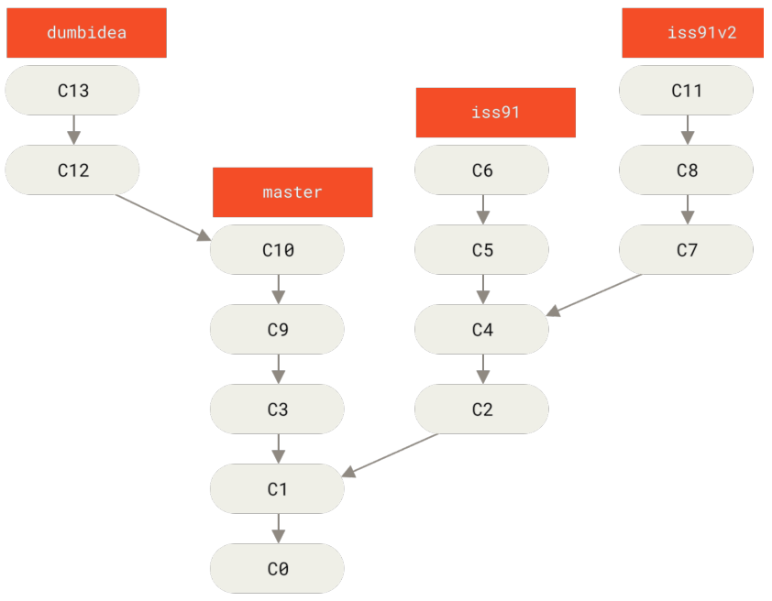

 |  |  | * VD: iss91v2 merge vào nhánh master ở C14
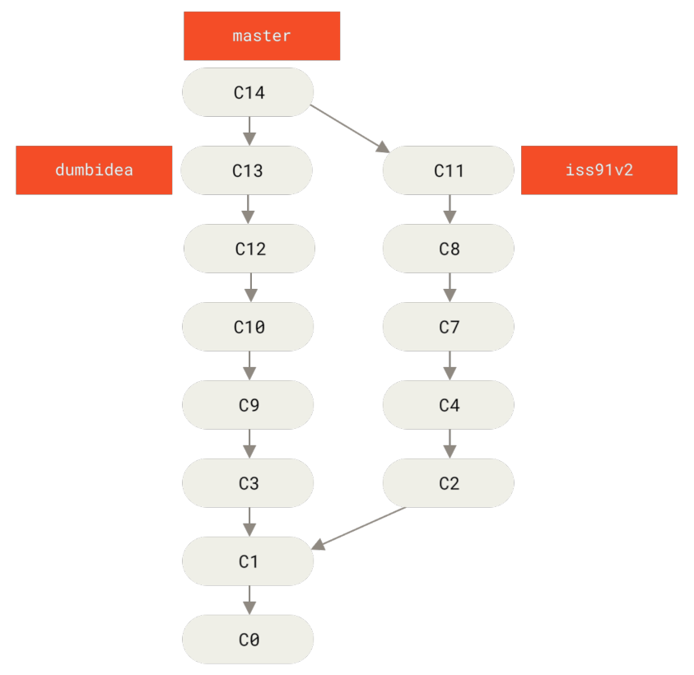

 | 8 - Branch trên Remote
 |  | * hiển thị danh sách các branch và các tag có trên Remote
 |  |  | git ls-remote [remote_Name]

 |  | * thiết lập upstream giữa Local và Remote bằng Branch
 |  |  | git push --set-upstream [remote_Name] [branch_Name]
 |  |  | git push --upstream [remote_Name] [branch_Name]
 |  |  | git push -u [remote_Name] [branch_Name]

 |  | * push dữ liệu lên remote_Name thông qua branch_Name đã được set upstream
 |  |  | git push [remote_Name] [branch_Name]

 |  | * khi push dữ liệu thông qua HTTP, Remote sẽ yêu cầu đăng nhập, nếu muốn mọi thứ được tự động, ta config
 |  |  | git config --global credential.helper cache

